关系图
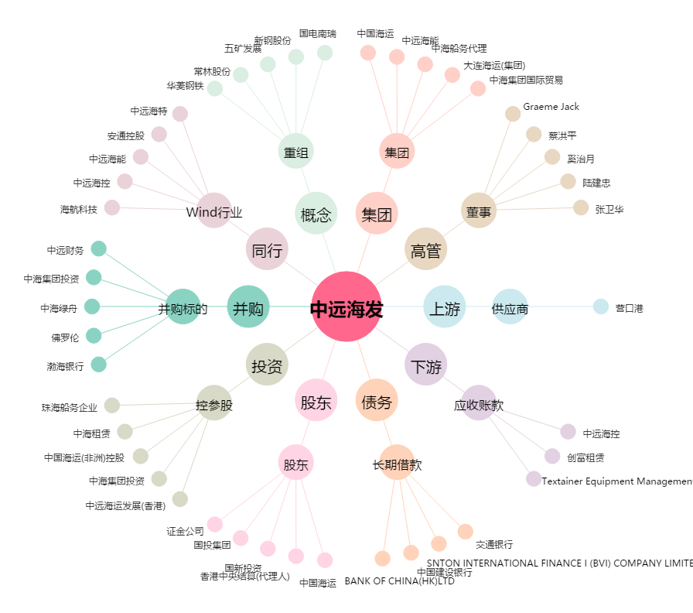
中远海发[601866.SH] - 关系概览图

